設計(第４号様式)
第四号様式 （第三条関係）

設 計 住 宅 性 能 評 価 申 請 書

(第一面)
 |  |  |  |  |  |  |  |  |  |  |  |  |  |  |  |  |  | 年 |  | 月 |  | 日
ハウスプラス住宅保証株式会社 殿

 |  |  |  |  |  |  |  |  |  |  |  |  |  | 申請者の氏名又は名称

 |  |  |  |  |  |  |  |  |  |  |  |  |  | 代表者の氏名

住宅の品質確保の促進等に関する法律第５条第1項の規定に基づき、設計住宅性能評価を申請します。 この申請書及び添付図書に記載の事項は、事実に相違ありません。

※受付欄 |  |  |  |  |  |  | ※料金欄
年 月 日
第 号
申請受理者氏名

 |  |  |  |  |  |  |  |  |  | （第二面）
申請者等の概要
【１．申請者】
【氏名又は名称のフリガナ】

【氏名又は名称】

【郵便番号】

【住所】

【電話番号】
【２．代理者】
【氏名又は名称のフリガナ】

【氏名又は名称】

【郵便番号】

【住所】

【電話番号】
【３．建築主】
【氏名又は名称のフリガナ】

【氏名又は名称】

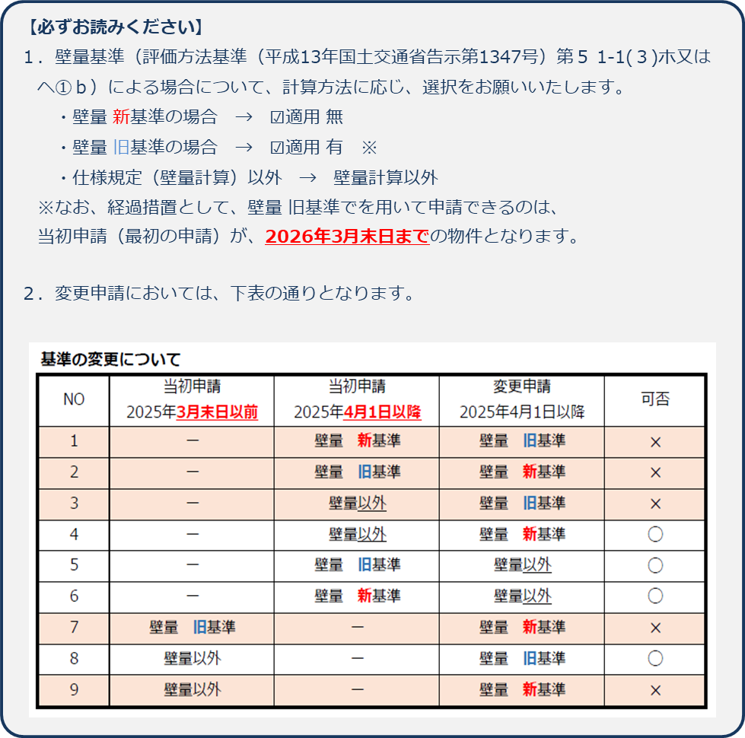
【郵便番号】

【住所】

【電話番号】
【４．設計者】
【資格】 |  |  |  |  | （ |  |  | ）建築士 |  |  |  | （ |  |  |  |  | ）登録 |  |  |  |  | 号

【氏名】

【建築士事務所名】 |  |  |  |  | （ |  |  | ）建築士事務所 （ |  |  |  |  |  |  | ）知事登録第 |  |  |  |  |  |  | 号

【郵便番号】

【所在地】

【電話番号】
【５．設計住宅性能評価を希望する性能表示事項】

 | 別紙による

【６．長期使用構造等であることの確認の要否】 |  |  |  |  |  |  |  |  |  |  |  |  | □ | 要 |  | □ | 否

【７．備考】
 | ※申請者・建築主の属性に当てはまるものを選択してください。

 | 申請者の属性 |  |  | □ | 個人 |  | □ | 法人等

 | 建築主の属性 |  |  | □ | 国 |  | □ | 都道府県 |  | □ | 市区町村 |  | □ | 会社 | □ | 会社でない団体 |  |  |  | □ | 個人

 | ※長期使用構造等であることの確認を要する場合は、記載してください。

 | 工事の着手予定年月日 |  |  |  |  |  |  | 年 |  |  | 月 |  |  | 日

 | 認定申請予定年月日 |  |  |  |  |  |  | 年 |  |  | 月 |  |  | 日

 | ※この申請書の内容は、ハウスプラス住宅保証株式会社が別に定める評価業務約款及び評価業務規程に基づきます。
 | ※この申請書に記載のない事項については、ハウスプラス設計住宅性能評価サービス申込書（電磁的方法による申請の場合・形式を含む）に別途記載します。

 | 評価方法基準 第5 1-1(3)ホ又はヘ①b(壁量基準)による場合 |  |  |  |  |  | □ | 適用 有 |  |  | □ | 適用 無 |  |  | □ | 壁量計算以外

 |  |  |  |  |  |  | ※2025年3月末以前の壁量計算（仕様規定）旧基準を用いる場合は、 「適用 有」を選択します。

 |  |  |  |  |  |  | （第二面）【選択事項に係る別紙】

【設計住宅性能評価を希望する性能表示事項】

１．構造の安定に関すること

 | □ | １－２ 耐震等級（構造躯体の損傷防止）

 | □ | １－４ 耐風等級（構造躯体の倒壊等防止及び損傷防止）

 | □ | １－５ 耐積雪等級（構造躯体の倒壊等防止及び損傷防止）

２．火災時の安全に関すること

 | □ | ２－１ 感知警報装置設置等級（自住戸火災時）

 | □ | ２－４ 脱出対策（火災時）

 | □ | ２－５ 耐火等級（延焼のおそれのある部分（開口部））

 | □ | ２－６ 耐火等級（延焼のおそれのある部分（開口部以外））

６．空気環境に関すること

 | □ | ６－１ ホルムアルデヒド対策（内装及び天井裏等）

 | □ | ６－２ 換気対策

 | □ | ６－３ 室内空気中の化学物質の濃度等

 |  |  |  | □ | 特定測定物質（必須） ホルムアルデヒド
 |  |  |  | □ | 特定測定物質（選択） トルエン・キシレン・エチルベンゼン・スチレン

７．光・視環境に関すること

 | □ | ７－１ 単純開口率

 | □ | ７－２ 方位別開口比

８．音環境に関すること

 | □ | ８－４ 透過損失等級（外壁開口部）

９．高齢者等への配慮に関すること

 | □ | ９－１ 高齢者等配慮対策等級（専用部分）

１０．防犯に関すること

 | □ | １０－１ 開口部の侵入防止対策

（注意）
 | 選択を希望する性能表示事項にチェックしてください。

【地盤の液状化に関する情報提供】

 | □ | 地盤の液状化に関する情報提供を行う（情報提供の内容は申出書による）

 | □ | 地盤の液状化に関する情報提供を行わない

（注意）
 | 情報提供について、いずれかにチェックしてください。

 |  |  |  |  |  |  |  |  |  | （第三面）
建築物に関する事項
【１．地名地番】
【２．都市計画区域及び準都市計画区域の内外の別等】
 |  | □ | 都市計画区域内 （ |  |  | □ | 市街化区域 |  |  | □ | 市街化調整区域 |  |  |  | □ | 区域区分未設定 ）

 |  | □ | 準都市計画区域内 |  |  |  | □ | 都市計画区域及び準都市計画区域外
【３．防火地域】 |  |  |  | □ | 防火地域 |  |  | □ | 準防火地域 |  |  | □ | 指定なし
【４．敷地面積】 |  |  |  |  |  |  | ㎡
【５．建て方】 |  |  |  | □ | 一戸建ての住宅 |  |  |  | □ | 共同住宅等 |  |  | （ | □ | 共同住宅 |  | □ | 長屋 | □ | 重ね建て |  | ）
【６．建築面積】 |  |  |  |  |  |  | ㎡
【７．延べ面積】 |  |  |  |  |  |  | ㎡
【８．住戸の数】
 | 【建物全体】 |  |  |  |  |  |  | 戸

 | 【評価対象住戸】 |  |  |  |  |  |  | 戸
【９．建築物の高さ等】
 | 【最高の高さ】 |  |  |  |  |  |  | ｍ

 | 【最高の軒の高さ】 |  |  |  |  |  |  | ｍ

 | 【階数】 |  |  |  | 地上（ |  |  |  |  | ）

 |  |  |  |  | 地下（ |  |  |  |  | ）

 | 【構造】
【10．利用関係】 |  |  |  |  | □ | 持家 |  | □ | 貸家 |  | □ | 給与住宅 |  |  | □ | 分譲住宅
【11．その他必要な事項】
 | ※住宅の名称についてご記入下さい
 |  |  |  | ＜住宅の名称＞

【12．備考】
 | 建物の用途 |  |  |  |  | □ | 居住専用 |  |  | □ | 併用

※ 【第四面】は申請物件が『共同住宅等』の場合のみご提出ください。
ただし、共同住宅の場合、総括して提出できる別のフォーマットを用意しておりますので、そちらを利用して提出してください。
また、申請支援ツールで申請書作成の場合、そちらで第四面総括表が作成できます

 |  |  |  |  |  |  |  |  |  | （第四面）
住戸に関する事項
【１．番号】
【２．階】 |  |  |  |  |  |  |  | 階
【３．専用部分の床面積等】
 | 【居室部分の面積】 |  |  |  |  |  |  |  |  |  |  | ㎡

 | 【バルコニー等専用使用部分の面積】 |  |  |  |  |  |  |  |  |  |  | ㎡

 | 【専用部分の床面積】 |  |  |  |  |  |  |  |  |  |  | ㎡
【４．当該住戸への経路】
 | 【共用階段】 |  |  |  | □ | 無 |  | □ | 有

 | 【共用廊下】 |  |  |  | □ | 無 |  | □ | 有

 | 【エレベーター】 |  |  |  | □ | 無 |  | □ | 有
【５．界壁・界床の有無】
 | 【界壁の有無】 |  |  |  | □ | 無 |  | □ | 有

 | 【界床の有無】 |  |  |  | □ | 無 |  | □ | 有 | （ | □ | 上階 |  | □ | 下階 ）
【６．その他必要な事項】

【７．備考】

（注意）
１．各面共通関係
数字は算用数字を、単位はメートル法を用いてください。
２．第一面関係
※印のある欄は記入しないでください。
３．第二面関係
① 申請者からの委任を受けて申請を代理で行う者がいる場合においては、２欄に記入してください。
② 申請者が２以上のときは、１欄には代表者となる申請者のみについて記入し、別紙に他の申請者につい
てそれぞれ必要な事項を記入してください。
③ 建築主が２以上のときは、３欄には代表となる建築主のみについて記入し、別紙に他の建築主について
それぞれ必要な事項を記入して添えてください。
④ ４欄の郵便番号、所在地及び電話番号には、設計者が建築士事務所に属しているときはそれぞれ建築士
事務所のものを、設計者が建築士事務所に属してないときはそれぞれ設計者のもの（所在地は住所としま
す。）を書いてください。
⑤ ５欄は、必要評価事項以外で設計住宅性能評価を希望する性能表示事項を記入してください。
⑥ ６欄には、住宅の品質確保の促進等に関する法律第６条の２の規定による長期使用構造等（長期優良住
宅の普及の促進に関する法律（平成20年法律第87号）第２条第４項に規定する長期使用構造等をいう。）
であることの確認の要否について、該当するチェックボックスに「レ」マークを入れてください。
⑦ ６欄において、「要」のチェックボックスに「レ」マークを入れた場合は、７欄に工事の着手予定年月
日及び認定申請予定年月日について記載してください。
４．第三面関係
① １欄は、地名地番と併せて住居表示が定まっているときは、当該住居表示を括弧書きで併記してくださ
い。
② ２欄は、該当するチェックボックスに「レ」マークを入れてください。ただし、建築物の敷地が都市計
画区域、準都市計画区域又はこれらの区域以外の区域のうち２以上の区域にわたる場合においては、当該
敷地の過半の属する区域について記入してください。なお、当該敷地が３の区域にわたる場合で、かつ、
当該敷地の過半の属する区域がない場合においては、都市計画区域又は準都市計画区域のうち、当該敷地
の属する面積が大きい区域について記入してください。
③ ３欄は、該当するチェックボックスに「レ」マークを入れてください。なお、建築物の敷地が防火地域
、準防火地域又は指定のない区域のうち２以上の地域又は区域にわたるときは、それぞれの地域又は区域
について記入してください。
④ 第二面６欄において、「要」のチェックボックスに「レ」マークを入れ、かつ、５欄において「共同住
宅等」のチェックボックスに「レ」マークを入れた場合は、12欄に区分所有住宅であるかどうかについて
記載してください。
⑤ 10欄の「利用関係」は、該当するチェックボックスに「レ」マークを入れてください。なお、利用関係
が未定のときは、予定する利用関係としてください。また、「持家」、「貸家」、「給与住宅」、「分譲
住宅」とは、次のとおりです。
イ．持家 建築主が自ら居住する目的で建築する住宅
ロ．貸家 建築主が賃貸する目的で建築する住宅
ハ．給与住宅 会社、官公署等がその社員、職員等を居住させる目的で建築する住宅
ニ．分譲住宅 建売り又は分譲の目的で建築する住宅
⑥ ここに書き表せない事項で、評価に当たり特に注意を要する事項は、11欄又は別紙に記載して添えてく
ださい。
⑦ 変更設計住宅性能評価に係る申請の際は、12欄に第三面に係る部分の変更の概要について記入してくだ
さい。
５．第四面関係
① １欄は、住戸の数が１のときは「１」と記入し、住戸の数が２以上のときは、申請住戸ごとに通し番号
を付し、その番号を記入してください。
② ４欄及び５欄は、該当するチェックボックスに「レ」マークを入れてください。
③ ここに書き表せない事項で、評価に当たり特に注意を要する事項は、６欄又は別紙に記載して添えてく
ださい。
④ 変更設計住宅性能評価に係る申請の際は、７欄に第四面に係る部分の変更の概要について記入してくだ
さい。
備考 １ この用紙の大きさは、日本産業規格A４としてください。
２ 第二面から第四面までについては、建築確認等他の制度の申請書の写しに必要事項を補うこと、
複数の住戸に関する情報を集約して記載すること等により記載すべき事項のすべてが明示された別の
書面をもって代えることができます。
３ 共同住宅等に係る設計住宅性能評価の申請にあっては、第四面を申請に係る住戸ごとに作成した場
合、この申請書を共同住宅等一棟又は複数の住戸につき一部とすることができます。

第二面 別紙（任意）
申請者等が複数人となる場合のみ提出してください。
（第二面 別紙）
申請者等の概要
【 |  | 】
【氏名又は名称のフリガナ】

【氏名又は名称】

【郵便番号】

【住所】

【電話番号】
【 |  | 】
【氏名又は名称のフリガナ】

【氏名又は名称】

【郵便番号】

【住所】

【電話番号】
【 |  | 】
【氏名又は名称のフリガナ】

【氏名又は名称】

【郵便番号】

【住所】

【電話番号】
【 |  | 】
【氏名又は名称のフリガナ】

【氏名又は名称】

【郵便番号】

【住所】

【電話番号】
【 |  | 】
【氏名又は名称のフリガナ】

【氏名又は名称】

【郵便番号】

【住所】

【電話番号】
【 | 設計者 | 】
【資格】 |  |  | （ | ）建築士 | （ |  | ）登録 | 号

【氏名】

【建築士事務所名】 |  |  | （ | ）建築士事務所 （ |  | ）知事登録第 |  | 号

【郵便番号】

【所在地】

【電話番号】

